상품제안서
비즈 밴드 그립 유모차 선풍기 BZ-FG20 | 상품코드: F25593

 |  |  |  |  |  |  | 02-412-0044 | www.easy1.co.kr
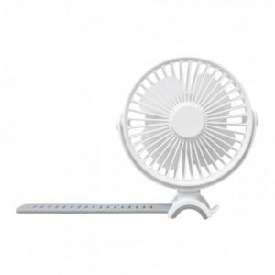

【상세/제작정보】 | 강력한 바람과 차량용 무드등까지

【인쇄/포장옵션】 | 레이저 / 포장지포장

【공급단가】 | 수량 | 50~ | 100~ | 500~ | 1,000~ | 2,000~
*VAT별도 | 단가 | 10,620원 | 10,450원 | 10,200원 | 9,940원 | 9,770원

【상품 URL】 | http://www.easy1.co.kr/src/goods_detail.php?gdno=25593

